ISTRUZIONI
I dati che trovare inseriti sono solo esemplificativi

Una volta selezionato il codice CER nella prima colonna, il file excel dovrebbe caricare in automatico la descrizione da regolamento EER
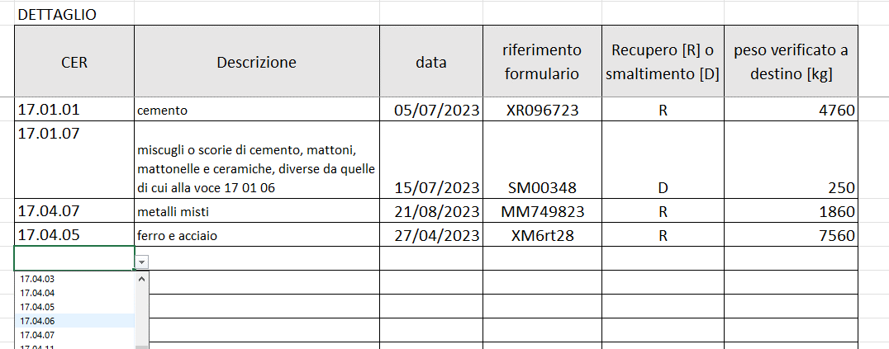
Una volta indicato se il rifiuto è a recupero "R" o smaltimento "D", il file esegue i conteggi in automatico

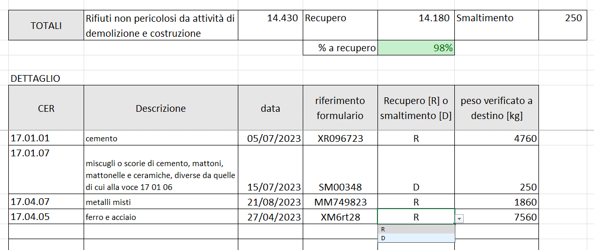

Buon lavoro!

Ing. Marco Cigolotti
info@guidadnsh.it

